AIRPRESS
Київ +38(044) 524-24-48
Моб: +38(050) 490-01-20 +38(050) 355-37-01 +38(050) 490-01-12
 |  |  | ТОВ «ЮСП АВТОМОТИВ УКРАЇНА» г. КиЇв, пр-т Науки, 33-А (050) 448-74-10 Тел./факс: (044) 206-72-70(71) www.usp-automotive.com.ua E-mail: equipment@usp-automotive.com.ua
Продукція европейскої якості по доступній ціні
Артикул | Код | Фото | Модель | Наявність на складі 08.01.24 | Роздрібна ціна, €* | Ваша ціна (зі знижкою)
 |  |  |  |  |  | 0%
 |  |  | Компресори AirPress
36949 | 000005146 | 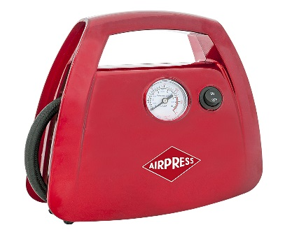 | Компрессор 12V30 кабель 3м, 10бар Тиск – 10 бар; Напруга - 12В Продуктивність – 30 л/хв Довжина кабелю – 3 м | + | 34.21 € | 34.21 €
36835 | 000005162 | 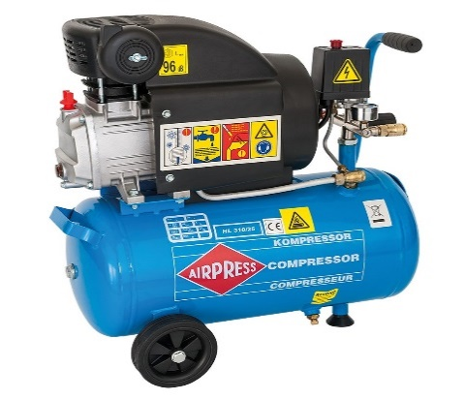 | Компресор HL225/25 V | + | 121.04 € | 121.04 €
36744-E | 000005158 | 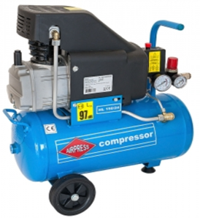 | Компрессор HL 150-24 прямий привід Об'єм ресивера - 24л Циліндри/Сходи - 1/1 Продуктивність на вході - 150 л/хв Тиск - 8 бар Потужність двигуна - 1,1кВт Напруга - 220В Вага - 25 кг. Габарити: 580х255х580 | + | 161.00 € | 161.00 €
36943 | 000000860 | 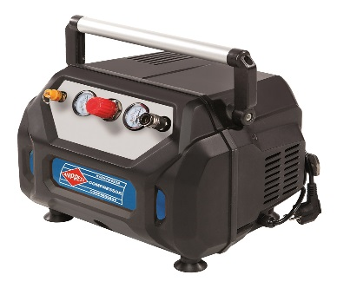 | 36943 компрессор H215 - 6, 1,1kW, 8bar Об'єм ресивера - 6 л Продуктивність на вході – 215 л/хв Тиск – 8 бар Потужність двигуна - 1,1 кВт Напруга - 220В Вага – 10 кг, Габарити – 380 x 300 x 330 мм | + | 179.84 € | 179.84 €
36741-K1 | 000005170 |  | Компрессор безмасляний HLO 215/25 (36741/K) Об'єм ресивера - 25л Циліндри/Сходи - 1/1 Продуктивність на вході - 215 л/хв Тиск - 8 бар Потужність двигуна - 1,1кВт Напруга - 220В Вага - 23 кг. Габарити: 250х600х600 | + | 190.69 € | 190.69 €
36839-1 | 000006940 | 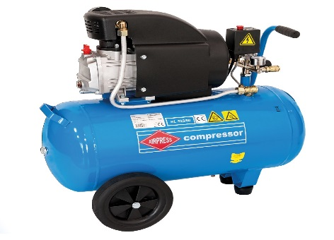 | Установка компрессорна HL 310-25 PRIMAIR Об'єм ресивера - 24л Циліндри/Сходи - 1/1 Продуктивність на вході – 310л/хв Тиск – 8 бар Потужність двигуна - 1,5 кВт. Напруга - 220В Вага – 27кг; Габарити - 580x300x580мм | + | 183.00 € | 183.00 €
36832 | 000009079 |  | Установка компрессорна HL 325/50 Об'єм ресивера - 50л Циліндри/Сходи - 1/1 Продуктивність на вході – 325л/хв Тиск – 8 бар Потужність двигуна - 1,8 кВт. Напруга - 220В Вага – 34кг; Габарити - 770x330x730мм | + | 212.36 € | 212.36 €
36844-E | 000005163 | 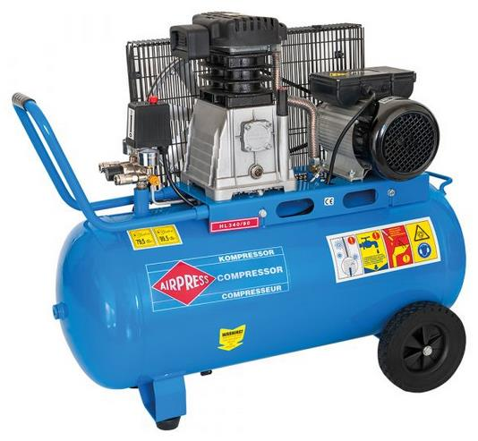 | Установка компресорна HL 340/90 Об'єм ресивера - 90л Циліндри/Сходи - 2/1 Продуктивність на вході – 330л/хв Максимальний тиск – 8 бар Потужність двигуна - 2,2 кВт. Напруга - 220В Вага – 67кг Габарити – 1000х410х820мм | + | 618.60 € | 618.60 €
36852 | 000005164 | 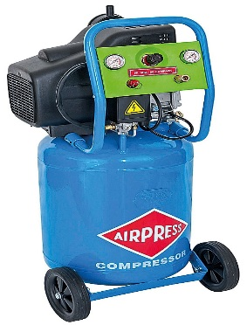 | Компресор HL360/50 V Об'єм ресивера – 50 л Циліндри/Сходи – 2/1 Продуктивність на вході – 360 л/хв Максимальний тиск – 8 бар Потужність двигуна – 1,8 кВт Напруга - 220В Вага – 38 кг; Габарити – 480х410х1050 мм | + | 338.10 € | 338.10 €
36843 | 000005167 | 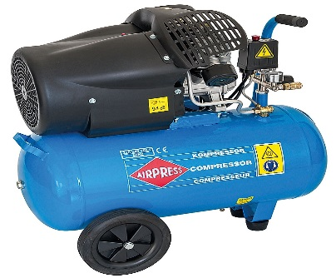 | Компресор HL425-50 Об'єм ресивера – 50 л Циліндри/Сходи – 2/1 Продуктивність на вході – 425 л/хв Максимальний тиск – 8 бар Потужність двигуна – 2,2 кВт Напруга - 230В Вага – 44 кг; Габарити – 750х330х660 мм |  | 332.16 € | 332.16 €
36888 | 000011910 |  | Компресор HL425-50 (прямий привід)+ 4300027 Набір пневмоаксесуарів (Air Kit 6 PCS) 6 елементів Об'єм ресивера – 50 л Циліндри/Сходи – 2/1 Продуктивність на вході – 425 л/хв Максимальний тиск – 8 бар Потужність двигуна – 2,2 кВт Напруга - 230В Вага – 44 кг; Габарити – 750х330х660 мм | + | 400.20 € | 400.20 €
36854 | 000013082 | 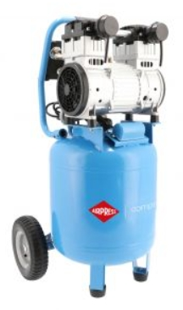 | Компрессор безмасляний LMVO 40-250 - 8 бар; 1.5 кВт; 150 л/хв; 38 л об'єм ресивера | + | 418.60 € | 418.60 €
36834 | 000009934 | 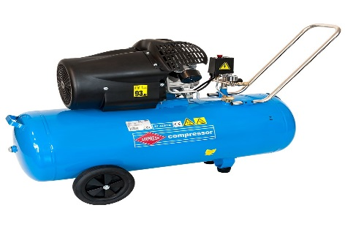 | Компресор HL425/100 V прямой привід Об'єм ресивера – 100 л Циліндри/Сходи – 2/1 Продуктивність на вході – 425 л/хв Максимальний тиск – 8 бар Потужність двигуна – 2,2 кВт Напруга - 230В Вага – 57 кг; Габарити – 1090x430x830 мм | + | 494.50 € | 494.50 €
360562 | 000005165 | 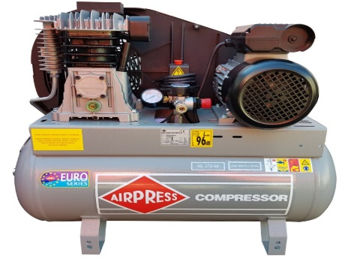 | Компресор HL375-100 (230v) Об'єм ресивера - 100л Циліндри/Сходи - 2/1 Продуктивність на вході – 330л/хв Максимальний тиск – 10 бар Потужність двигуна - 2,2 кВт. Напруга - 230В Вага – 67кг Габарити – 1000х410х820мм |  | 837.61 € | 837.61 €
360566 | 000009293 |  | Компресор HL425-100 новий Об'єм ресивера - 100л Циліндри/Ступені - 2/1 Продуктивність на вході - 425 л/хв Тиск - 10 бар Потужність двигуна - 2,2 кВт Напруга - 220В Вага - 57 кг. Габарити: 1090х430х830 |  | 1,037.78 € | 1,037.78 €
360501 | 000008432 | 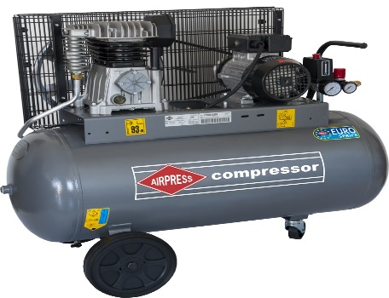 | Компресор HK425-100 (380v) Об'єм ресивера - 100л Циліндри/Сходи - 2/1 Продуктивність на вході – 425л/хв Максимальний тиск – 10 бар Потужність двигуна - 2,2 кВт. Напруга - 380В Вага – 71кг Габарити – 1000х410х820мм | + | 1,082.64 € | 1,082.64 €
360667 | 000005154 |  | Компресор HK425-150 Об'єм ресивера - 150л Циліндри/Сходи - 2/1 Продуктивність на вході – 425л/хв Максимальний тиск – 10 бар Потужність двигуна - 2,2 кВт. Напруга - 380В Вага – 87кг Габарити - 1380x420x950мм |  | 1,219.84 € | 1,219.84 €
360564 | 000005155 |  | Компресор HK600-200 (380v) Об'єм ресивера - 200л Циліндри/Сходи - 2/1 Продуктивність на вході – 600л/хв Максимальний тиск – 10 бар Потужність двигуна - 3,0 кВт Напруга - 380В Вага – 136кг Габарити – 1500х450х960мм |  | 1,367.33 € | 1,367.33 €
360568 | 000005157 | 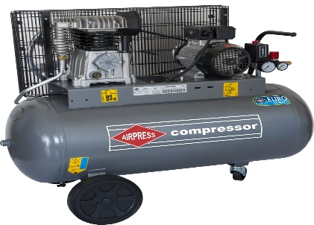 | Компресор HK700-300 (380v) Об'єм ресивера - 270л Циліндри/Сходи - 2/2 Продуктивність на вході – 700л/хв Максимальний тиск – 10 бар Потужність двигуна - 4,0 кВт. Напруга - 380В Вага – 147кг Габарити – 1520х590х1260мм |  | 1,875.18 € | 1,875.18 €
360569 | 000005149 | 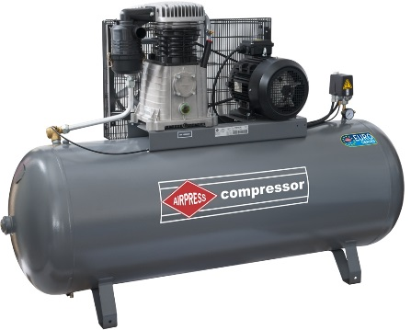 | Компресор HK1000-500 Об'єм ресивера - 500л Циліндри/Сходи - 2/2 Продуктивність на вході – 900л/хв Максимальний тиск - 11 бар Потужність двигуна - 5,5 кВт. Напруга - 380В Вага – 225кг Габарити – 2010х650х1330мм |  | 2,663.04 € | 2,663.04 €
360673 | 000005150 |  | Компресор HK1500-500 10 BAR Об'єм ресивера - 500л Циліндри/Сходи - 2/2 Продуктивність на вході – 1350л/хв Максимальний тиск – 10 бар Потужність двигуна - 7,5 кВт. Напруга - 380В Вага – 260кг Габарити – 2010х650х1390мм | + | 3,780.00 € | 3,780.00 €
360674 | 000005151 |  | Компресор HK1500-500 15 BAR Об'єм ресивера - 500л Циліндри/Сходи - 2/2 Продуктивність на вході – 1350л/хв Максимальний тиск – 15 бар Потужність двигуна - 7,5 кВт. Напруга - 380В Вага – 290кг Габарити – 2030х670х1400мм |  | 4,225.89 € | 4,225.89 €
 |  |  | Гвинтові(роторні) компресори AirPress
369007 | 000011769 | 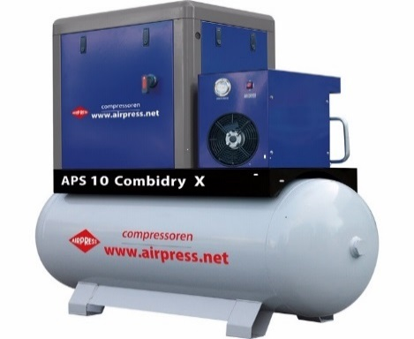 | Компресор гвинтовий APS 7.5 COMBI DRY X |  | 5,750.00 € | 5,750.00 €
369010-P | 000011055 |  | Компресор гвинтовий APS 10 COMBI DRY X Характеристики: Потужність двигуна (кВт) - 7.5 Електрична напруга (Вольт/Гц/Ph) - 400/50/3 Ресивер (л)-500 Продуктивність л/хв - 920 Тиск / 10 бар Розміри (ДхШхВ, мм) - 1700 х 650 х 1620 Вага (кг) – 385 | + | 6,497.04 € | 6,497.04 €
369015 | 000011430 |  | Компресор гвинтовий APS 15 COMBI DRY X Характеристики: Потужність двигуна (кВт) - 11.0 Електрична напруга (Вольт/Гц/Ph) - 400/50/3 Продуктивність л/хв - 1470 / 10 бар Осушувач Точка роси (°С) - 3 Попередній фільтр (μ) - 0,01 Розміри (ДхШхВ, мм) - 1935 х 650 х 1483 Вага (кг) – 349 | + | 7,761.60 € | 7,761.60 €
369020 | 000011665 |  | Компресор гвинтовий APS 20 COMBI DRY X |  | 8,487.00 € | 8,487.00 €
369430-IVR |  | 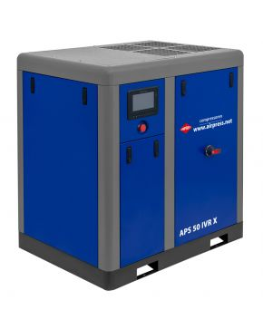 | Гвинтовий модуль APS 30 IVR |  | 12,190.00 € | 12,190.00 €
369450-IVR |  |  | Гвинтовий модуль APS 50 IVR |  | 17,020.00 € | 17,020.00 €
3694100-IVR |  |  | Гвинтовий модуль APS 100 IVR |  | 37,720.00 € | 37,720.00 €
APS MAXI COMBI DRY MICRONE.11.10E | 000008430 | 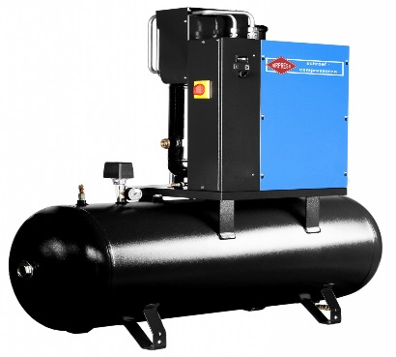 | Установка компресорна APS MAXI COMBI DRY MICRONE 11.10E |  | 8,556.67 € | 8,556.67 €
 |  |  | Компресори ABAC
1129740186 | 000011515 | 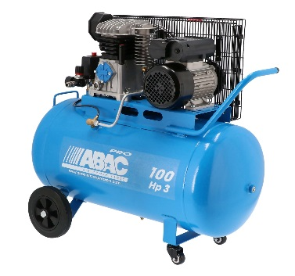 | Компресор АВАС А29В/100 СM3 Об'єм ресивера - 100л Циліндри/Сходи - 2/1 Продуктивність на вході - 320 л/хв Тиск - 10 бар Потужність двигуна - 2,2кВт Напруга - 220-240В Вага - 56 кг Габарити - 415х1010х900 | + | 659.91 € | 659.91 €
1129740113 | 000011516 | 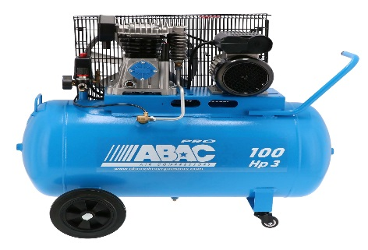 | Компресор АВАС А39В/100 СM3 Об'єм ресивера - 100л Циліндри/Сходи - 2/1 Продуктивність на вході – 396л/хв Максимальний тиск – 10 бар Потужність двигуна - 2,2 кВт. Напруга - 220В Вага – 71кг Габарити – 1000х410х820мм |  | 727.54 € | 727.54 €
4116024166 | 000007813 | 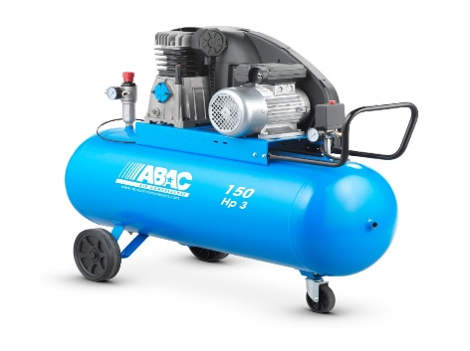 | Компресор АВАС PRO А39В/200 СТ4 400В Об'єм ресивера - 200л Циліндри/Сходи - 2/1 Продуктивність на вході – 486л/хв Тиск – 10 бар Потужність двигуна - 3 кВт Напруга - 380В Вага – 91 кг Габарити – 1500х595х1160мм |  | 1,060.38 € | 1,060.38 €
4116020987 | 000007817 | 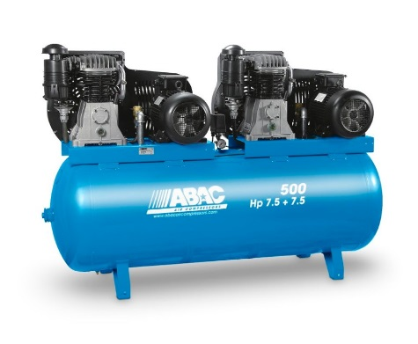 | Компресор АВАС В7000/500 Т7,5 Об'єм ресивера - 500л Циліндри/Сходи - 2/2 Продуктивність на вході - 2046л/хв Тиск - 11 бар Потужність двигуна - 5,5+5,5 кВт Напруга - 380В Вага – 430кг Габарити – 2070х680х1300мм |  | 4,394.10 € | 4,394.10 €
 |  |  | Компресори AD
AD2.2/50 | 000010043 |  | Компресор BLACK PRO B2800B/50 CM3 Об'єм ресивера - 50л Циліндри/Сходи - 2/1 Продуктивність на вході – 330л/хв Тиск – 10 бар Потужність двигуна - 2,2 кВт. Напруга - 230В Вага – 50кг Габарити – 940х410х800мм | + | 578.86 € | 578.86 €
AD 2.2/100 | 000009294 |  | Компрессор BLACK PRO B3800B/100 CM3 Об'єм ресивера - 100л Циліндри/Сходи - 2/1 Продуктивність на вході – 420 л/хв Максимальний тиск – 10 бар Потужність двигуна - 2,2 кВт. Напруга - 220В Вага – 73кг Габарити – 1025х435х915мм |  | 860.00 € | 860.00 €
AD3/100 | 000010044 |  | Компресор BLACK PRO B3800B/100 CT4 Об'єм ресивера - 100л Циліндри/Сходи - 2/1 Продуктивність на вході – 500 л/хв Максимальний тиск – 10 бар Потужність двигуна - 3,0 кВт Напруга - 380В Вага – 78кг Габарити – 1025х435х915мм |  | 942.00 € | 942.00 €
AD 3/200 | 000009296 |  | Компресор BLACK PRO B3800B/200 CT4 Об'єм ресивера - 200л Циліндри/Сходи - 2/1 Продуктивність на вході – 500 л/хв Максимальний тиск - 11 бар Потужність двигуна - 3,0 кВт Напруга - 380В Вага – 113кг Габарити – 1435х470х1125мм |  | 1,172.00 € | 1,172.00 €
AD5.5/270 | 000010046 |  | Компресор BLACK PRO NB7/7,5CT/270 Об'єм ресивера - 270л Циліндри/Сходи - 2/1 Продуктивність на вході – 840л/хв Тиск - 11 бар Потужність двигуна - 5,5 кВт. Напруга - 380В Вага – 180кг Габарити – 1640х560х1340мм | + | 1,710.25 € | 1,710.25 €
AD5,5/500 | 000013702 | 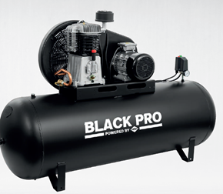 | Компресор BLACK PRO NB7/500 FT7,5 Циліндри 2 Напруга (В) 400 В / 50 Гц / 3 Ph Повітряний ресивер Так Ємність повітряного ресивера (л) 500 Швидкість насоса (RPM) 1250 Потужність двигуна (к.с. / кВт) 7,5 к.с. / 5,5 кВт Пропускна здатність (л/хв) 840 Робочий тиск (бар) 9 Максимальний тиск (бар) 11 |  | 2,315.60 € | 2,315.60 €
AD7,5/500 | 000013703 |  | Компресор BLACK PRO NB10/10FT/500 Циліндри 2 Напруга (В) 400 В / 50 Гц / 3 Ph Повітряний ресивер Так Ємність повітряного ресивера (л) 500 Швидкість насоса (RPM) 1250 Потужність двигуна (к.с. / кВт) 10 к.с. / 7,5 кВт Пропускна здатність (л/хв) 1250 Робочий тиск (бар) 9 Максимальний тиск (бар) 11 |  | 3,007.75 € | 3,007.75 €
 |  |  | Осушувачі повітря
390009 | 000012252 | 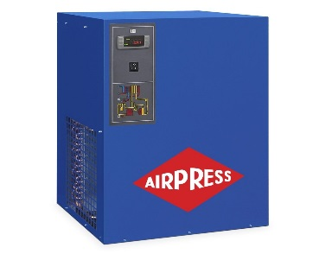 | Осушувач повітря до компресора APX 9 |  | 1,212.94 € | 1,212.94 €
390024 | 000000212 | 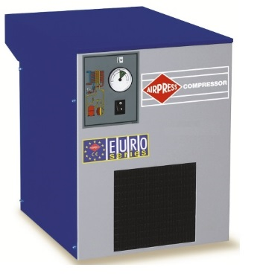 | Осушувач повітря до компресора APX 24 |  | 1,555.59 € | 1,555.59 €
 |  |  | Обладнання та фарбопульти
45023 | 000011458 |  | Пістолет продувочній 25см | + | 8.37 € | 8.37 €
45024 | 000011459 |  | Пістолет продувочній 35см | + | 9.35 € | 9.35 €
45102-0.8 | 000007829 | 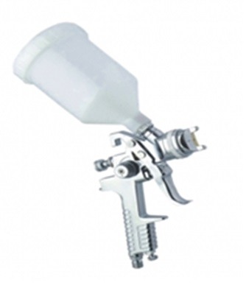 | Мінікраскопульт HVLP 0,8 | + | 21.25 € | 21.25 €
45102-1.0 | 000005476 |  | Мініфарбопульт HVLP 1,0 |  | 21.25 € | 21.25 €
45102-1.2 | 000005477 |  | Мініфарбопульт HVLP 1,2 | + | 21.25 € | 21.25 €
45103-1.4 | 000005238 | 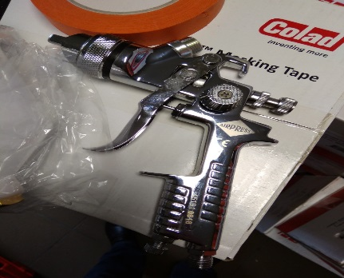 | Фарбопульт HP 1,4 | + | 51.00 € | 51.00 €
45103-1.7 | 000005239 |  | Фарбопульт HVLP 1,7 |  | 51.00 € | 51.00 €
45191-1.3 | 000005240 |  | Фарбопульт 45191 1,3 | + | 31.88 € | 31.88 €
45191-1.4 | 000007477 |  | Фарбопульт HP 1,4 | + | 31.88 € | 31.88 €
45191-1.4 KIT | 000004857 | 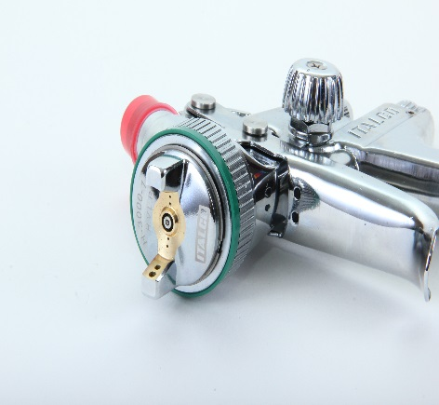 | Дюза для фарбопульта HVLP 1,4 | + | 8.50 € | 8.50 €
45191-1.7 | 000007478 |  | Фарбопульт HP 1,7 | + | 31.88 € | 31.88 €
45191-1.7 KIT | 000004859 |  | Дюза для фарбопульта HVLP 1,7 | + | 8.50 € | 8.50 €
45191-2.0 KIT | 000004860 |  | Дюза для фарбопульта HVLP 2.0 |  | 8.50 € | 8.50 €
45192-1.3 KIT | 000004855 |  | Дюза для фарбопульта HVLP 1,3 (45192) |  | 48.03 € | 48.03 €
45192-1.3 | 000005244 | 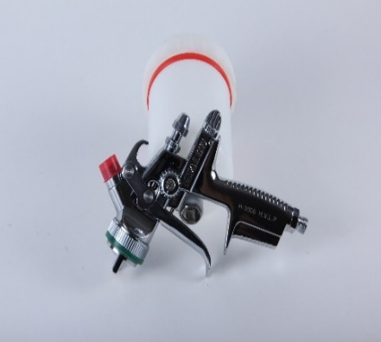 | Фарбопульт H929 HVLP 1,3 |  | 148.75 € | 148.75 €
45192-1.4 | 000005245 |  | Фарбопульт H929 HVLP 1,4 |  | 148.75 € | 148.75 €
45193 | 000005242 |  | Фарбопульт H3000 HVLP 1,5 | + | 92.09 € | 92.09 €
45193/1.3 | 000005241 |  | Фарбопульт H3000 HVLP 1,3 |  | 153.93 € | 153.93 €
45193/1.4 | 000007818 |  | Краскопульт H3000 HVLP 1,4 | + | 110.52 € | 110.52 €
45193-1.5 KIT | 000011041 |  | Дюза для фарбопульта HVLP 1,5 (45193) | + | 43.50 € | 43.50 €
45202 | 000001305 | 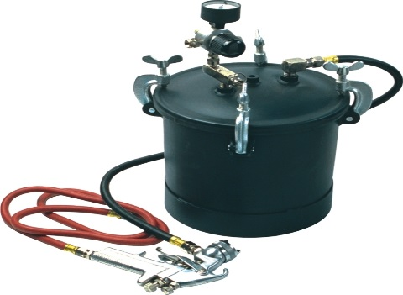 | 45202 Фарборозпилювач + бак 8,5 літрів | + | 220.00 € | 220.00 €
45260 | 000001306 | 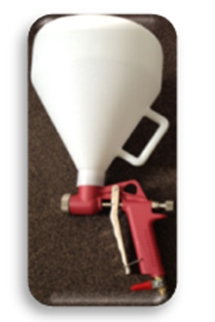 | 45260 Фарборозпилювач для штукатурки TYNKOW |  | 35.20 € | 35.20 €
45748-R | 000005409 |  | Манометр для фарбопульта REF.105 | + | 21.25 € | 21.25 €
ITALCOO7 | 000005410 |  | Манометр цифровий для фарбопульта | + | 55.26 € | 55.26 €
манометр | 000010585 |  | Манометр 0-12 бар, 1/8" зовн. | + | 13.16 € | 13.16 €
AC6000-347 | 000005037 | 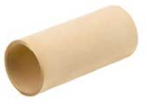 | Картридж повітряного фільтра 101/С попередній(1-ша колба AC6001/6003-2/6003-3) | + | 61.00 € | 61.00 €
AC6000-366 | 000005038 | 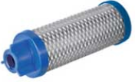 | Картридж повітряного фільтра 102/С(2-га колба AC6002/6003) | + | 61.00 € | 61.00 €
45207 | 000005473 |  | Міні фільтр |  | 6.21 € | 6.21 €
45213 | 000007018 | 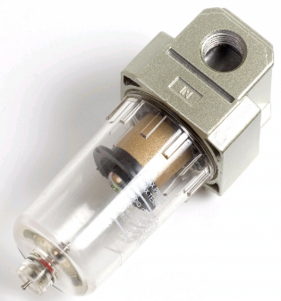 | Фільтр вологомасловіддільник 1/4 | + | 9.46 € | 9.46 €
45226 | 000007019 |  | Фільтр вологомасловіддільник 1/4 з редуктором | + | 20.70 € | 20.70 €
72115-P1 | 000001521 | 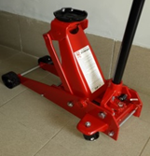 | 72115/Р1 домкрат підкатний 3,0 т -домкрат гидравлический подкатной Грузоподъёмность - 3т Мин. высота подъема - 145 мм Макс. высота подъема - 500 мм Длина рычага - 1070 мм Вес - 37,5 кг Габариты упаковки: 630*350*160 мм | + | 261.80 € | 261.80 €
75246 | 000005577 | 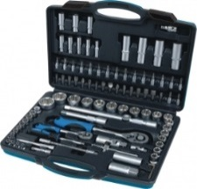 | Набір інструмента (108 предметів) | + | 86.94 € | 86.94 €
79853 | 000012438 | 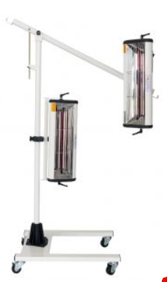 | Инфракрасная сушка 2*1000W - Алюминиевая конструкция. Оборудована кварцевой, галогенной лампой коротковолновой Vpower 21 ". Уникальный механический таймер, гибкость перемещения кассеты на любой высоте над и вдоль автомобиля. Мощность ламп - 2 x 1000 Вт Регулировка времени - 0 - 60 мин Установка тем-ры - 40 - 100 °C Площадь сушки - 800 x 800 мм Датчик расстояния - нет Датчик тем-ры - нет Питание: 230В / 50Гц / 1ф |  | 425.50 € | 425.50 €
ESG07.1101 | 000004499 |  | Швидкознімач 1/4" внутрішній PREVOST | + | 23.02 € | 23.02 €
ESG07.1153 | 000004496 |  | Швидкознімач 1/2" зовнішній PREVOST | + | 23.02 € | 23.02 €
RS14W | 000004503 |  | Швидкознімач RECTUS 1/4" внутрішній | + | 4.17 € | 4.17 €
KIT AP | 000004861 | 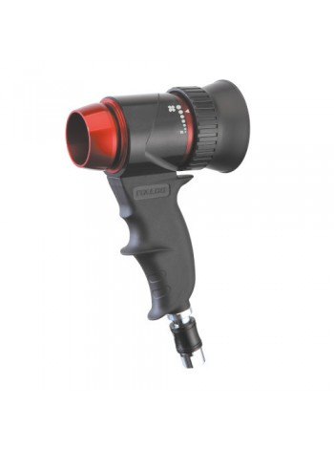 | Дюза для сушки ЛФМ на водній основі (драй джет) | + | 86.84 € | 86.84 €
4300027 | 000005601 | 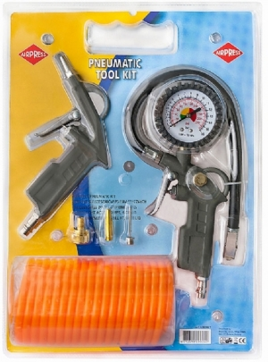 | Набір пневмоаксесуарів (Air Kit 6 PCS) 6 елементів • Пистолет з обдувом • Пістолет підкачування шин • Шланг рілсановий • Перехідники | + | 19.78 € | 19.78 €
4304208 | 000001295 | 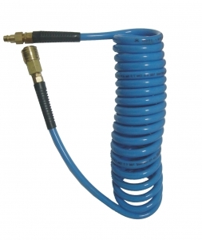 | 4304208 PU спіральний шланг 12х8 довжина 5 метрів |  | 16.79 € | 16.79 €
4304209 | 000001296 |  | 4304209 PU спіральний шланг 12х8 довжина 7,5 метров |  | 28.95 € | 28.95 €
4304211 | 000001297 |  | 4304211 PU спіральний шланг 12х8 довжина 15 метрів | + | 31.86 € | 31.86 €
45199 | 000012038 | 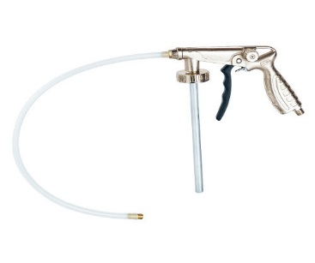 | Пневмоінструмент для нанаесення антігравійних покритів |  | 14.08 € | 14.08 €
45291 | 000012039 | 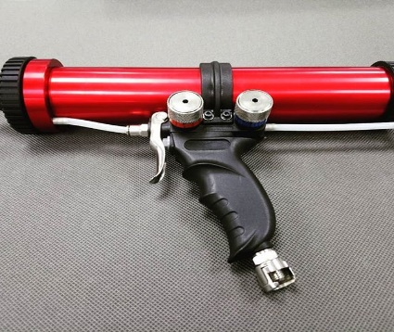 | Пневмоінструмент для нанаесення покритів картрідж | + | 151.80 € | 151.80 €
45407-5 | 000001307 | 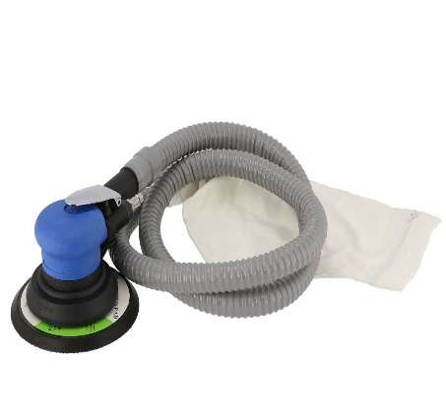 | 45407/5 Пневматична шліф.машінка з відбором пилу(5мм/10500об.) Частота обертання – 10500 об/хв; Діаметр шліфка – 150 мм Тиск повітря 6-8 бар; Витрата повітря – 250 л/хв Хід ексцентрика – 5 мм | + | 60.95 € | 60.95 €
45411 | 000011428 | 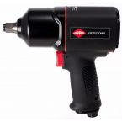 | 45411 Гайковерт 1/2 | + | 220.00 € | 220.00 €
45487 | 000012040 | 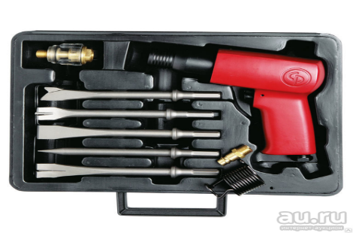 | Пневмоінструмент зубіло з набором біт | + | 195.80 € | 195.80 €
46576 | 000001315 | 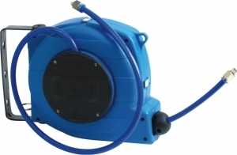 | 46576 Пневматична котушка зі шлангом 9м 8х12 тиск 12бар, 1/4, корпус пластик |  | 60.72 € | 60.72 €
46599 | 000011432 | 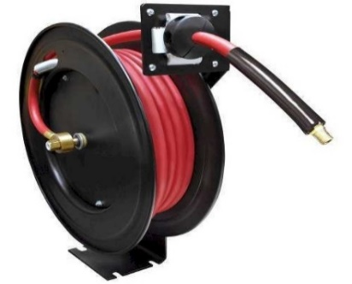 | 46599 Пневматична котушка із шлангом HL-TA10. 20 bar. 3/8 | + | 168.67 € | 168.67 €
 |  |  | Інструментальні Візки
79518 | 000005021 | 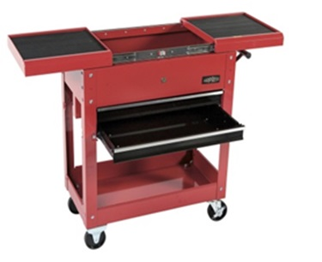 | Інструментальний візок з двома ящиками Візок інструментальний - дуже зручний та комфортний варіант для організації інструменту у вашій майстерні або СТО. Дві висувні полиці здатні помістити необхідний інструмент. Центральний замок для ящиків обмежує доступ сторонніх. Верхню поверхню можна використати як робочий столик. Габарити 850x370x700 мм Вага 25кг |  | 238.05 € | 238.05 €
79500 | 000005018 | 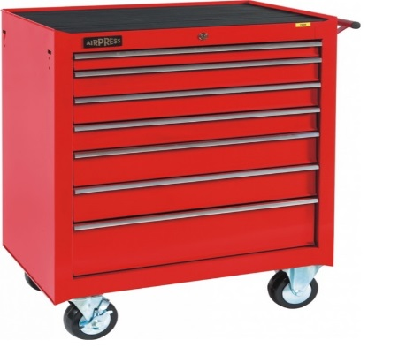 | Інструментальний візок (пустий) 7 ящиків Візок інструментальний - дуже зручний та комфортний варіант для організації інструменту у вашій майстерні або СТО. Центральний замок для ящиків обмежує доступ сторонніх. Верхню поверхню можна використати як робочий столик. Габарити 945x458x608 мм Вага 54кг |  | 381.80 € | 381.80 €
79156 | 000005019 | 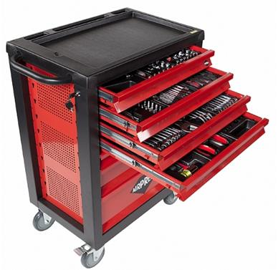 | Інструментальний візок AIRPRESS -PROTOOLS з набором інструменту 217 предметів Містить 217 предметів інструменту, в ложементах: хром ванадій - Рукоятка з храповим механізмом 1/4'' 3/8'', 1/2'' -Набір ріжково-накидних ключів. -Набір молотків і зубило, Бокорізи, плоскогубці. - Два Набори головок від 6-32мм - Набори Torx ключів 1/4'' 3/8'', 1/2'' - Набір викруток -Набори шестигранників і т.д. |  | 759.00 € | 759.00 €
 |  |  | Спеціальні засоби
9728/1 | 000008600 |  | Засіб для миття двигунів 1кг | + | 4.00 € | 4.00 €
15004 | 000008599 |  | Монтажна паста для шин 4 кг | + | 16.00 € | 16.00 €
9724/5 | 000008601 |  | Засіб для миття рук 5л. | + | 17.00 € | 17.00 €

Ціни в євро вказані в рекламних цілях*

